Prueba Documentos
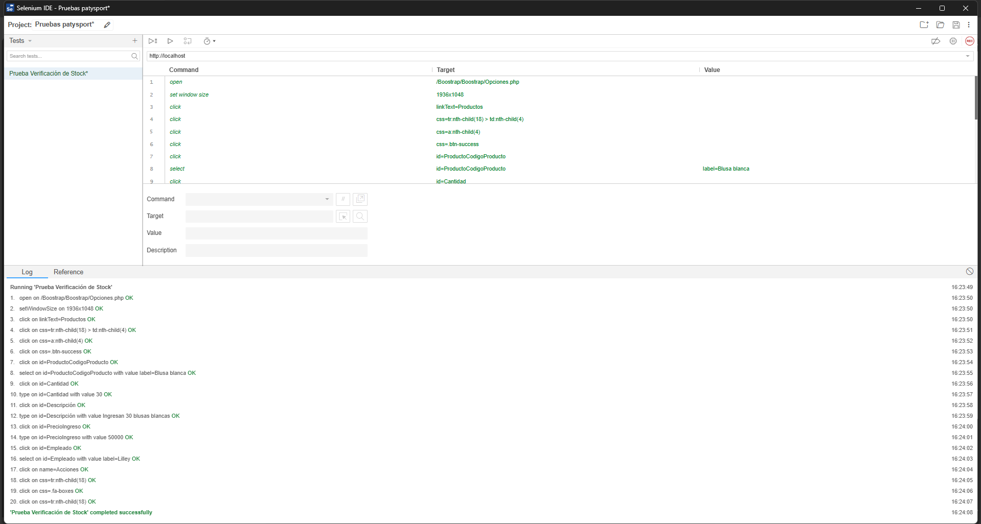
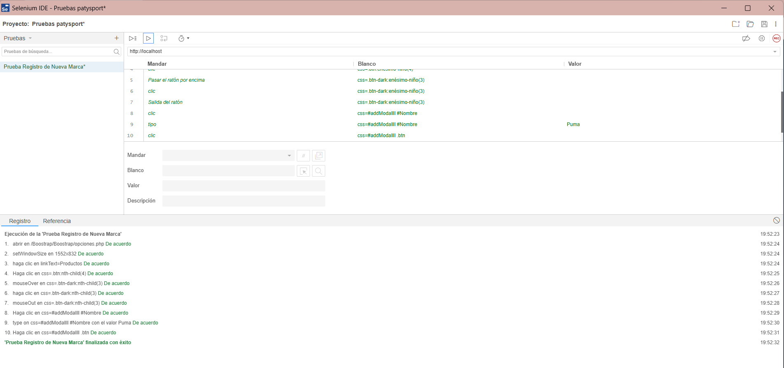
Prueba de Caja Negra

INFORMACION GENERAL | El proceso de pruebas se realiza utilizando Selenium IDE, con el objetivo de asegurar que el código funcione conforme a las especificaciones establecidas y que el módulo lógico sea válido. Estas pruebas están diseñadas para verificar distintos aspectos críticos del sistema, incluyendo el manejo adecuado de rutinas de excepción y rutinas de error, así como el correcto manejo de parámetros en distintas condiciones de uso.

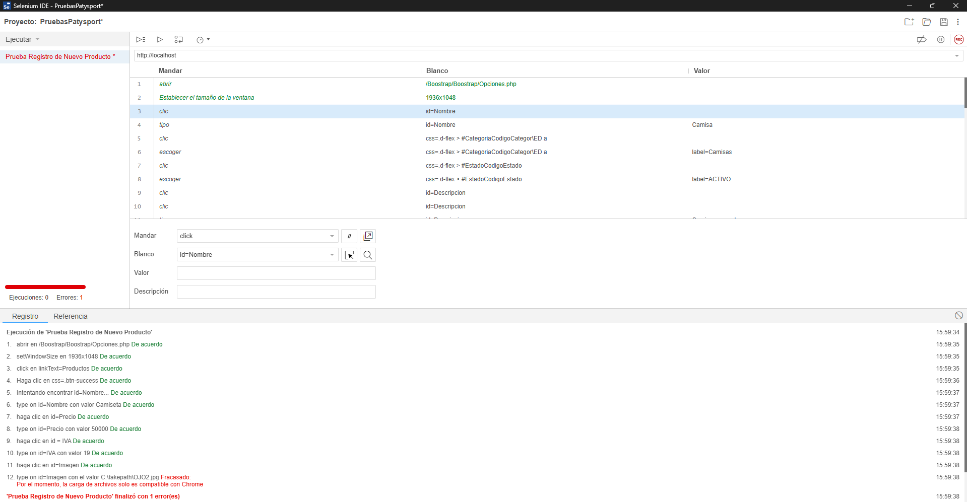

Identificador Prueba | Nombre Prueba |  | Responsable
CP01 | Registro de Nuevo Producto |  | Lilley Caicedo – Angel Puentes
Descripción | Revisión del código para verificar el correcto registro de un nuevo producto en el sistema: validación de campos y manejo de errores.

Servicio / Componente Probado
Módulo de Registro de Productos – Revisión del controlador, modelo, y funciones asociadas. Validación de datos de entrada y confirmación de inserción exitosa.

Perrequisitos
Debe existir un formulario funcional para el registro de productos con conexión activa a la base de datos

Método Utilizado | Instrucciones de la Prueba
Prueba de la caja blanca | Se revisa el código fuente para insertar productos,. Se ejecuta la función de creación desde el formulario, verificando la validación de campos y la inserción correcta en la base de datos. Se comprueba el manejo de errores ante datos inválidos o duplicados.

Datos Entrada |  | Salida Esperada
Nombre del producto, precio, IVA, cantidad, categoría, marca, talla, estado y proveedor. |  | Listar los documentos que se encuentran en la base de datos

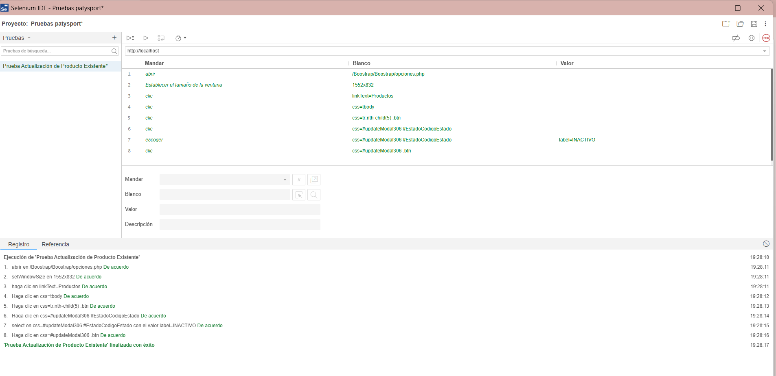
Identificador Prueba | Nombre Prueba |  | Responsable
CP02 | Actualización de Producto Existente |  | Nayarit Gutierrez - Jonny Pulido
Descripción | Validar que los cambios se guarden correctamente.

Servicio / Componente Probado
Prueba de Código, revision de las clases, funciones, tomas de disiciones, Método actualizarProducto()

Perrequisitos
Para la revision del modulo debe haber un producto existente en la base de datos.

Método Utilizado | Instrucciones de la Prueba
Prueba de la caja blanca | Se revisa el código fuente para Actualizar productos,. Se ejecuta la función de actualizaciòn desde el formulario, verificando la validación de campos y la actualizaciòn correcta en la base de datos.

Datos Entrada |  | Salida Esperada
Còdigo de producto, nuevos datos (precio, nombre, etc.) |  | Actualizar los datos correctamente

Identificador Prueba | Nombre Prueba |  | Responsable
CP03 | Verificación de Stock Actualización de Producto Existente |  | Lilley Caicedo - Jonny Pulido
Descripción | Evaluar que se registre un producto sin stock inicial.

Servicio / Componente Probado
Campo y lógica de stock en base de datos.

Perrequisitos
Para la revision del modulo debe haber un producto existente Formulario con campo de stock vacío, ya que este se completa en el ticket de entrada de producttos.

Método Utilizado | Instrucciones de la Prueba
Prueba de la caja blanca | Se revisa el código fuente para que al registrar un producto lo haga sin el Stock. Se ejecuta la función de aregistrar desde el formulario, verificando la validación de que ese campo no sea llenado.

Datos Entrada |  | Salida Esperada
Stock: 0 o NULL |  | Producto registrado sin errores

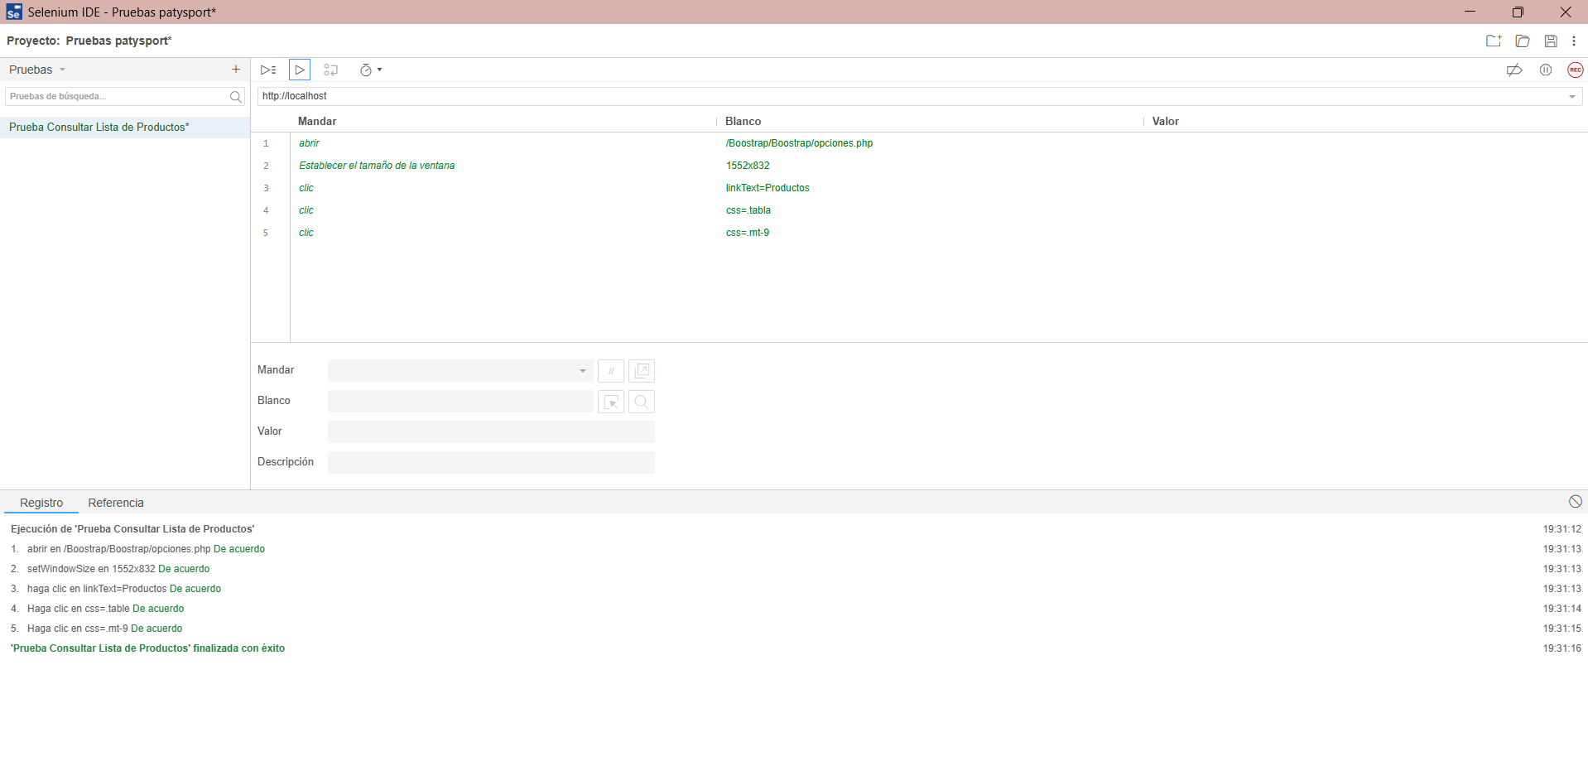

Identificador Prueba | Nombre Prueba |  | Responsable
CP04 | Consultar Lista de Productos |  | Angel Puentes - Nayarit Gutierrez
Descripción | Validar la consulta y visualización de todos los productos.

Servicio / Componente Probado
Prueba de Código, revision de las clases, funciones, tomas de disiciones, Método getProductos()

Perrequisitos
Para la revision del modulo debe haber un productos existentes en la base de datos para que no lo traiga a la tabla

Método Utilizado | Instrucciones de la Prueba
Prueba de la caja blanca | Se revisa el código fuente para que se pueda verificar el listado completo y correcta paginación.

Datos Entrada |  | Salida Esperada
No aplica (es una consulta directa). |  | Tabla con todos los productos existentes. .

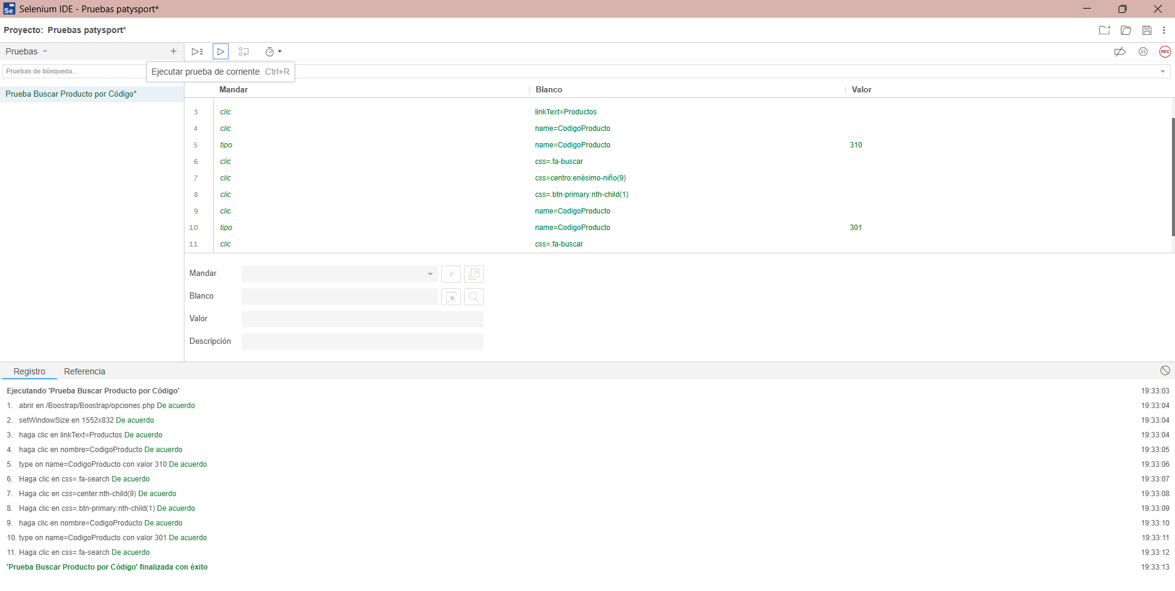

Identificador Prueba | Nombre Prueba |  | Responsable
CP05 | Buscar Producto por Código Actualización de Producto Existente |  | Lilley Caicedo Nieto
Descripción | Verificar la búsqueda por campo código único.

Servicio / Componente Probado
Prueba de Código, revision de las clases, funciones, tomas de disiciones, Método buscarProductoPorCodigo()

Perrequisitos
Para la revision del modulo debe haber un productos existentes en la base de datos, para buscarlos con su Còdigo ùnico

Método Utilizado | Instrucciones de la Prueba
Prueba de la caja blanca | Se revisa el código fuente para que se pueda Introducir código válido y buscar producto.

Datos Entrada |  | Salida Esperada
Código de producto: 301 |  | Producto encontrado y mostrado correctamente .

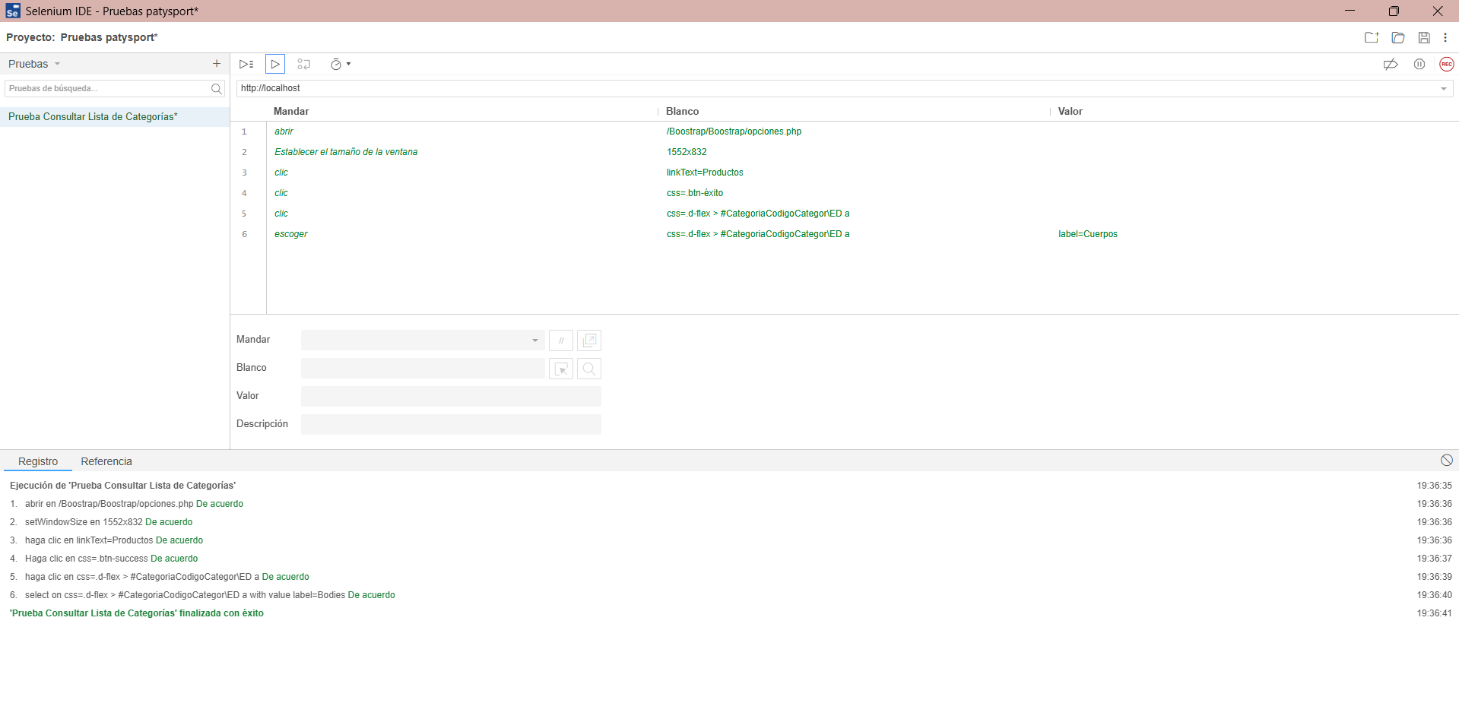

Identificador Prueba | Nombre Prueba |  | Responsable
CP06 | Consultar Lista de Categorías |  | Angel Daniel Puentes Ardila
Descripción | Validar la carga de categorías existentes.

Servicio / Componente Probado
Prueba de Código, revision de las clases, funciones, tomas de disiciones, Método getCategorias()

Perrequisitos
Para la revision del modulo debe haber Categorías previamente registradas.

Método Utilizado | Instrucciones de la Prueba
Prueba de la caja blanca | Se revisa el código fuente para que se pueda Ejecutar listado y revisar respuesta del servidor.

Datos Entrada |  | Salida Esperada
No aplica (es una consulta directa). |  | Se muestran todas las categorías disponibles .

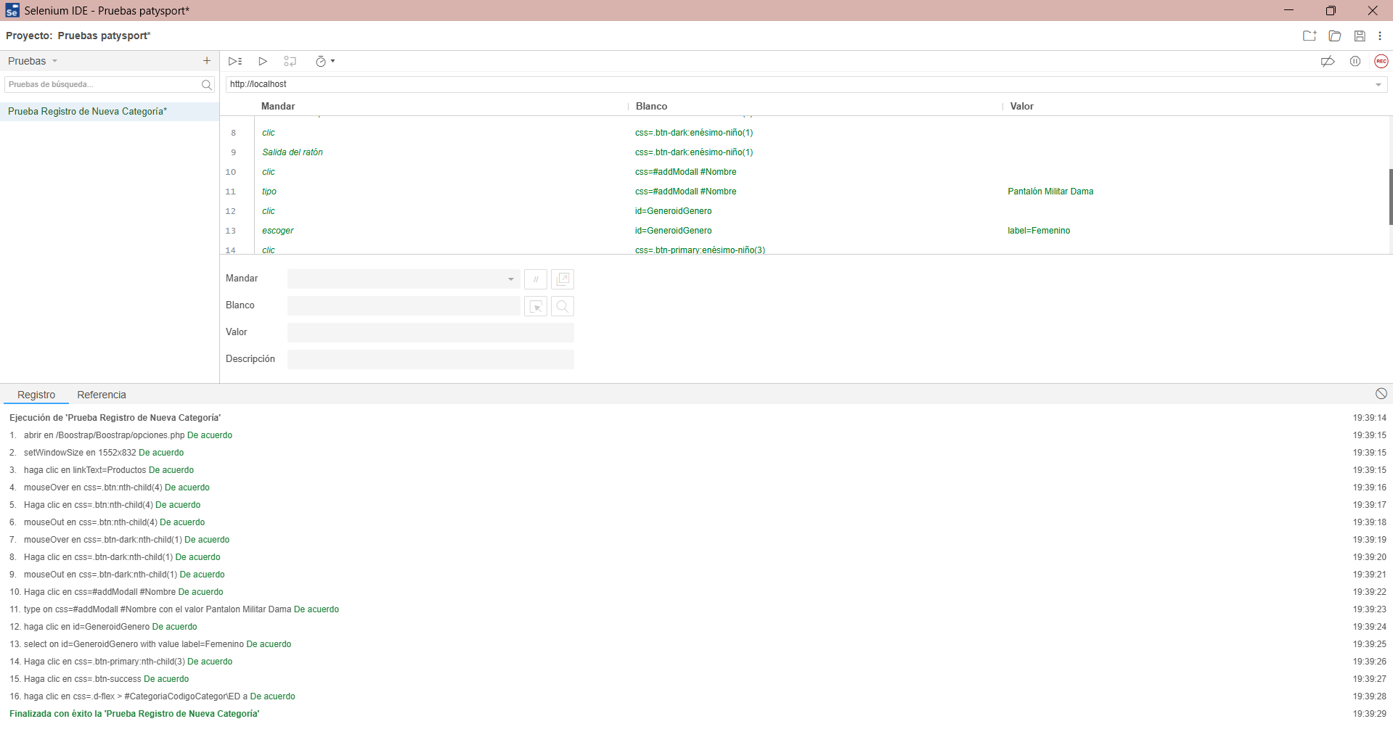

Identificador Prueba | Nombre Prueba |  | Responsable
CP07 | Registro de Nueva Categoría |  | Nayarit Gutierres Nieto
Descripción | Validar creación de nueva categoría.

Servicio / Componente Probado
Prueba de Código, revision de las clases, funciones, tomas de disiciones, Método agregarCategoria()

Perrequisitos
Para la revision del modulo debe de estar un formulario para crear esta Categoria. Conexión a base de datos

Método Utilizado | Instrucciones de la Prueba
Prueba de la caja blanca | Se revisa el código fuente para que se puedaInsertar nombre de categoría y verificar guardado.

Datos Entrada |  | Salida Esperada
Nombre: Camisas Polo, Genero: Masculino |  | Categoría guardada correctamente.

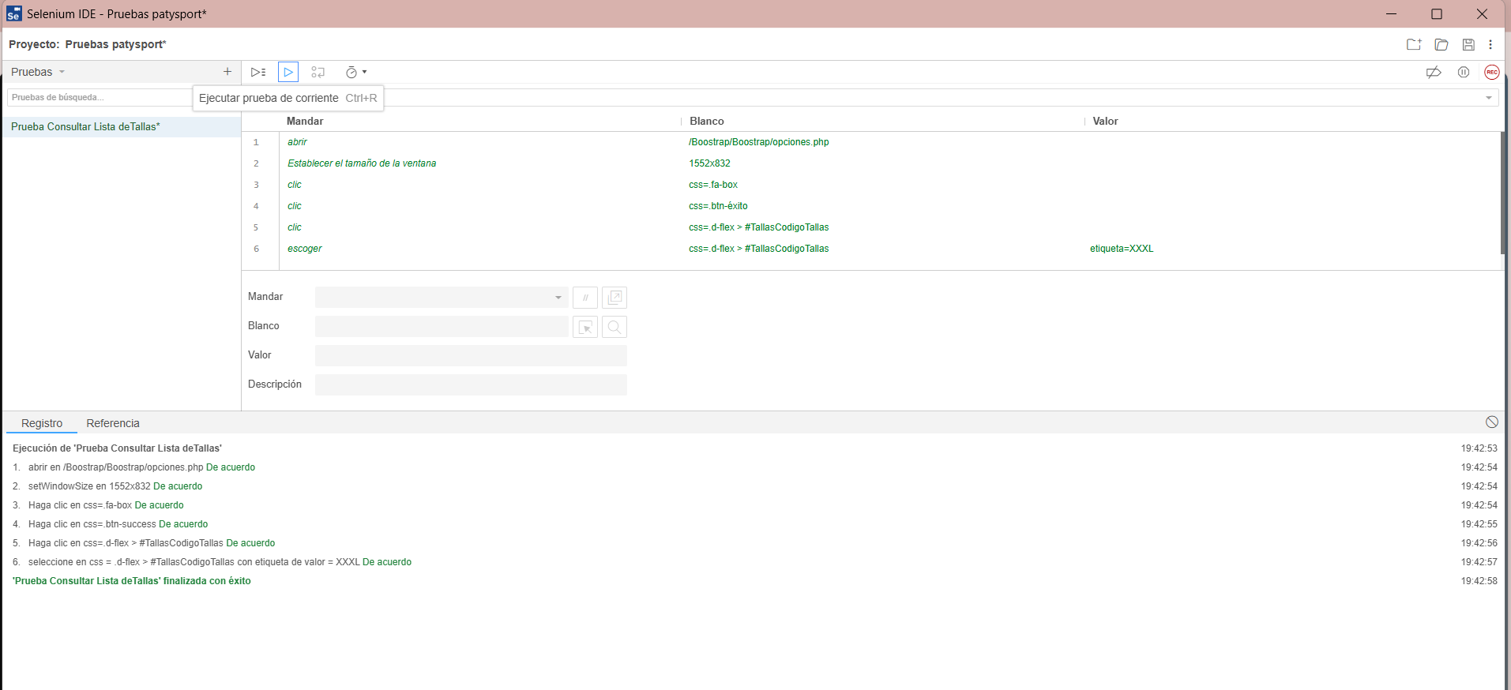
Identificador Prueba | Nombre Prueba |  | Responsable
CP08 | Consultar Lista deTallas |  | Jonny Escobar Pulido
Descripción | Validar carga correcta de todas las tallas.

Servicio / Componente Probado
Prueba de Código, revision de las clases, funciones, tomas de disiciones, Método getTallas()

Perrequisitos
Para la revision del modulo debe haber Tallas previamente registradas en BD.

Método Utilizado | Instrucciones de la Prueba
Prueba de la caja blanca | Se revisa el código fuente para que se pueda Ejecutar listado y revisar respuesta del servidor.

Datos Entrada |  | Salida Esperada
No aplica (es una consulta directa). |  | Se listan todas las tallas correctamente. .

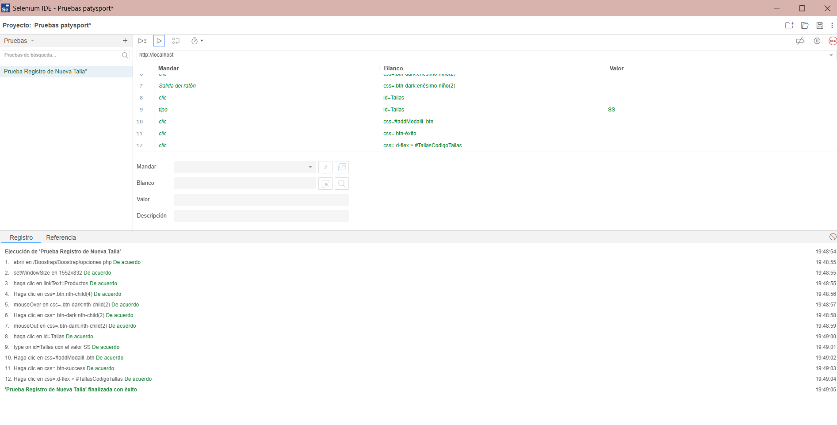
Identificador Prueba | Nombre Prueba |  | Responsable
CP09 | Registro de Nueva Talla |  | Nayarit Gutierres Nieto
Descripción | Validar inserción de una nueva talla.

Servicio / Componente Probado
Prueba de Código, revision de las clases, funciones, tomas de disiciones, Método agregarTalla()

Perrequisitos
Para la revision del modulo debe de estar un formulario para crear esta Talla. Conexión a base de datos

Método Utilizado | Instrucciones de la Prueba
Prueba de la caja blanca | Se revisa el código fuente para que se puedaInsertar nombre de la talla y verificar guardado.

Datos Entrada |  | Salida Esperada
Talla: XL |  | Talla registrada correctamente.

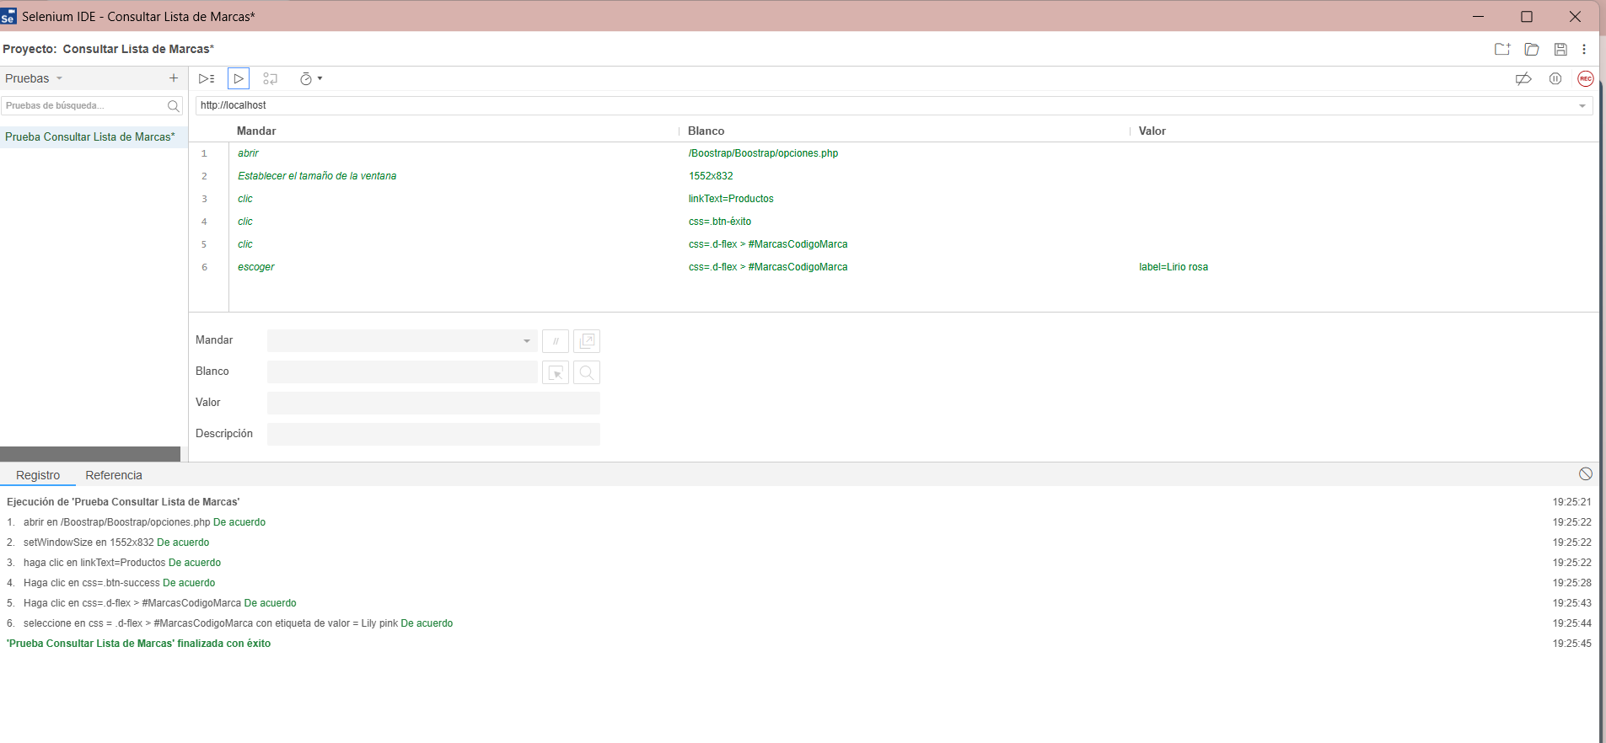
Identificador Prueba | Nombre Prueba |  | Responsable
CP10 | Consultar Lista de Marcas |  | Lilley Caicedo Nieto
Descripción | Validar listado de marcas activas.

Servicio / Componente Probado
Prueba de Código, revision de las clases, funciones, tomas de disiciones, Método getMarcas()

Perrequisitos
Para la revision del modulo debe haber Marcas previamente registradas en BD.

Método Utilizado | Instrucciones de la Prueba
Prueba de la caja blanca | Se revisa el código fuente para que se pueda Ejecutar listado y revisar respuesta del servidor.

Datos Entrada |  | Salida Esperada
No aplica (es una consulta directa). |  | Se muestran todas las marcas disponibles. .

Identificador Prueba | Nombre Prueba |  | Responsable
CP11 | Registro de Nueva Marca |  | Nayarit Gutierres Nieto
Descripción | Registro de Nueva Marca.

Servicio / Componente Probado
Prueba de Código, revision de las clases, funciones, tomas de disiciones, Método agregarMarca()

Perrequisitos
Para la revision del modulo debe de estar un formulario para crear esta Marca. Conexión a base de datos

Método Utilizado | Instrucciones de la Prueba
Prueba de la caja blanca | Se revisa el código fuente para que se pueda Insertar nombre de la marca y verificar guardado.

Datos Entrada |  | Salida Esperada
Marca: Reebok |  | Marca guardada exitosamente.

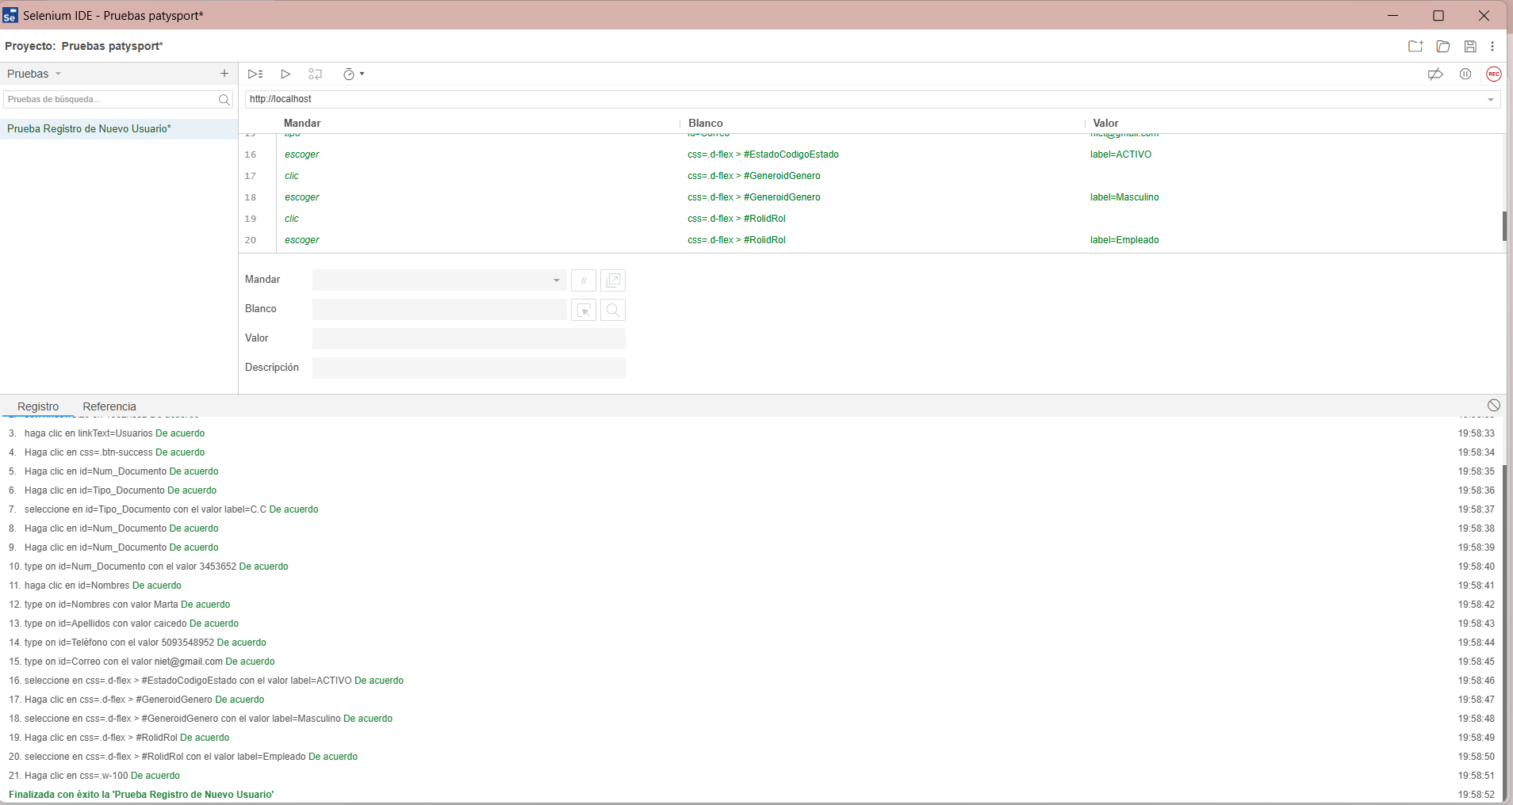
Identificador Prueba | Nombre Prueba |  | Responsable
CU01 | Registro de Nuevo Usuario |  | Lilley Caicedo – Angel Puentes
Descripción | Revisión del código para verificar el correcto registro de un nuevo usuario en el sistema: validación de campos y manejo de errores.

Servicio / Componente Probado
Módulo de Registro de Usuarios – Revisión del controlador, modelo, y funciones asociadas. Validación de datos de entrada y confirmación de inserción exitosa.

Perrequisitos
Debe existir un formulario funcional para el registro de productos con conexión activa a la base de datos

Método Utilizado | Instrucciones de la Prueba
Prueba de la caja blanca | Se revisa el código fuente para insertar productos,. Se ejecuta la función de creación desde el formulario, verificando la validación de campos y la inserción correcta en la base de datos. Se comprueba el manejo de errores ante datos inválidos o duplicados.

Datos Entrada |  | Salida Esperada
Nombre del usuario, numero de documento, genero, telèfono, apellido, correo y contraseña. |  | Usuario registrado correctamente y visible en la base de datos.

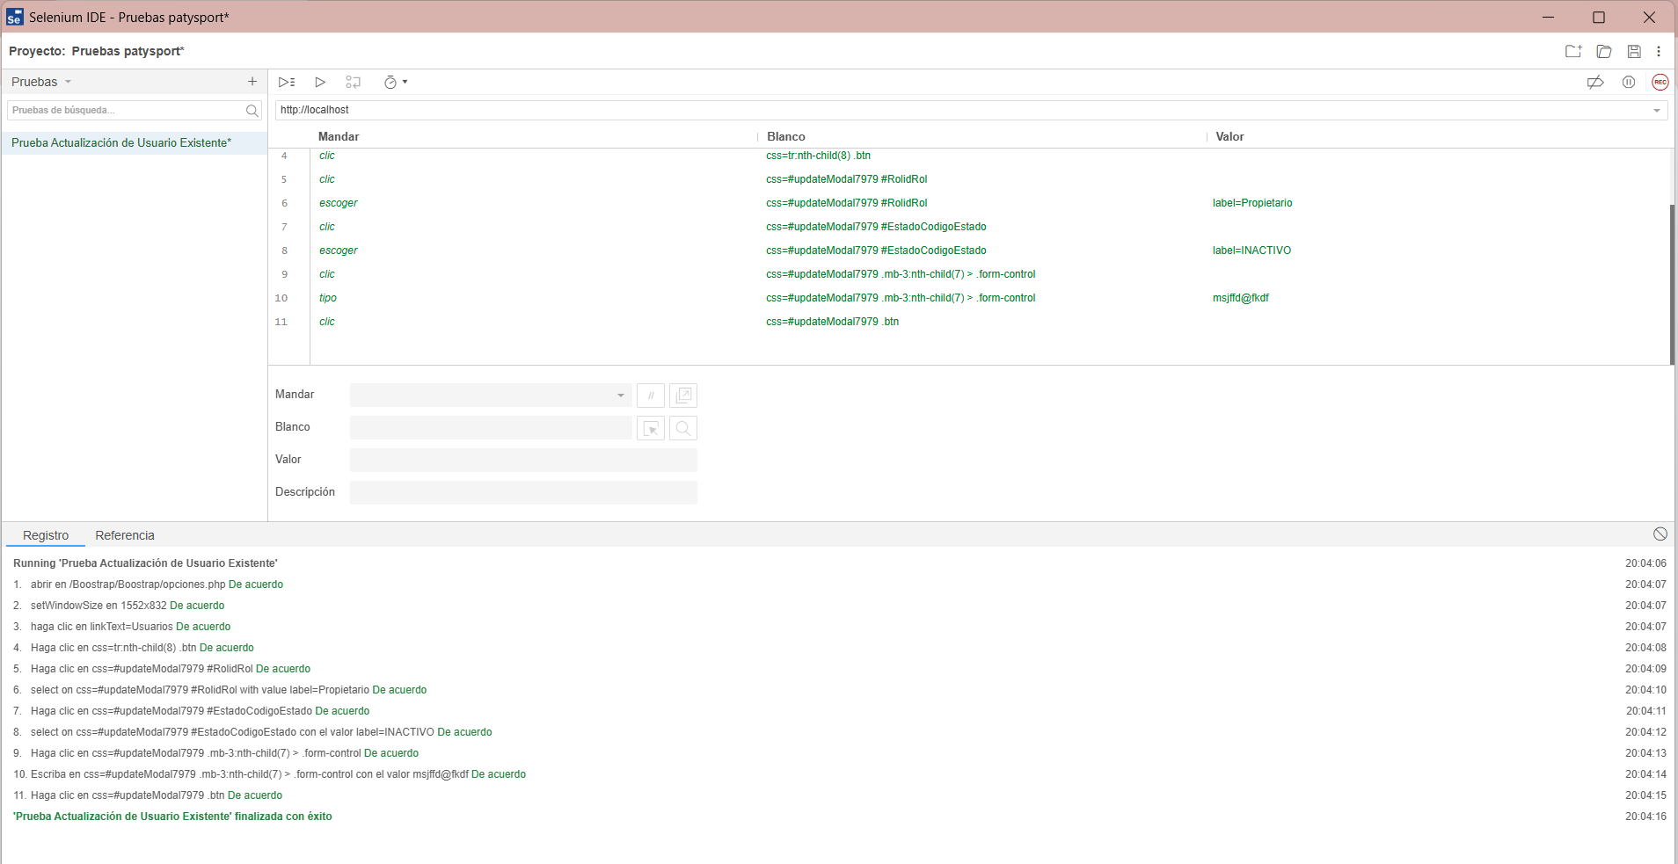

Identificador Prueba | Nombre Prueba |  | Responsable
CU02 | Actualización de Usuario Existente |  | Jonny Pulido - Nayarit Gutierrez
Descripción | Validación del código fuente que permite modificar correctamente los datos de un usuario existente. |  |  | .

Servicio / Componente Probado
Módulo de Actualización de Usuarios – Incluye funciones del controlador, modelo y validación de campos actualizados.

Perrequisitos
Debe existir al menos un usuario registrado previamente.

Método Utilizado | Instrucciones de la Prueba
Prueba de la caja blanca | Se inspecciona el código encargado de actualizar los datos del usuario. Se modifica la información desde el formulario validando la persistencia de los cambios en la base de datos.

Datos Entrada |  | Salida Esperada
Nùnero de documento del usuario, nuevos valores para nombre, apellido, correo u otros campos editables. |  | Datos del usuario modificados correctamente y reflejados en el sistema.

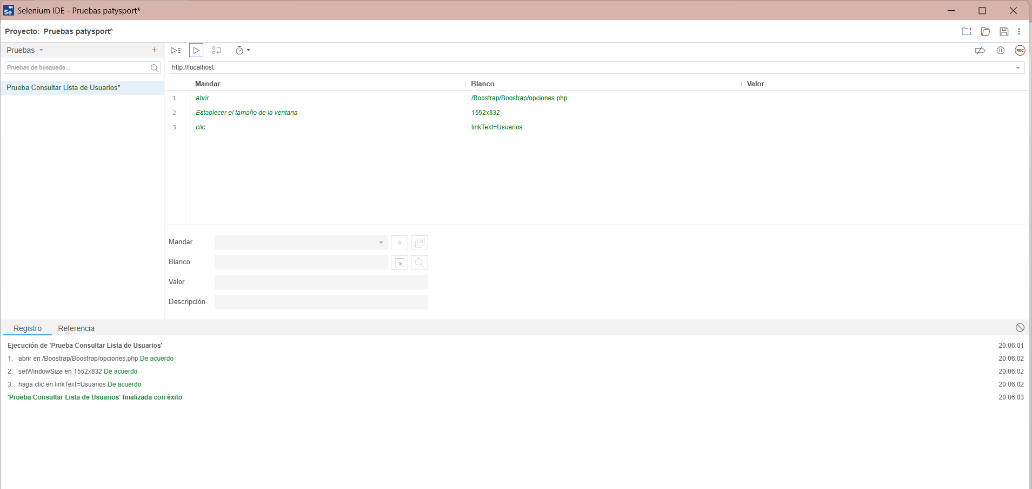

Identificador Prueba | Nombre Prueba |  | Responsable
CU03 | Consultar Lista de Usuarios |  | Jonny Pulido - Nayarit Gutierrez
Descripción | Verificación de la funcionalidad que permite obtener y mostrar el listado completo de los usuarios registrados.

Servicio / Componente Probado
Módulo de Listado de Usuarios – Incluye métodos en el controlador y capa de vista encargados de mostrar la información.

Perrequisitos
Debe existir al menos un usuario en la base de datos.

Método Utilizado | Instrucciones de la Prueba
Prueba de la caja blanca | Se analiza el flujo de ejecución para cargar los datos desde la base de datos y se comprueba que los datos listados coincidan con los registros existentes.

Datos Entrada |  | Salida Esperada
No aplica (es una consulta directa). |  | Datos del usuario modificados correctamente y reflejados en el sistema.

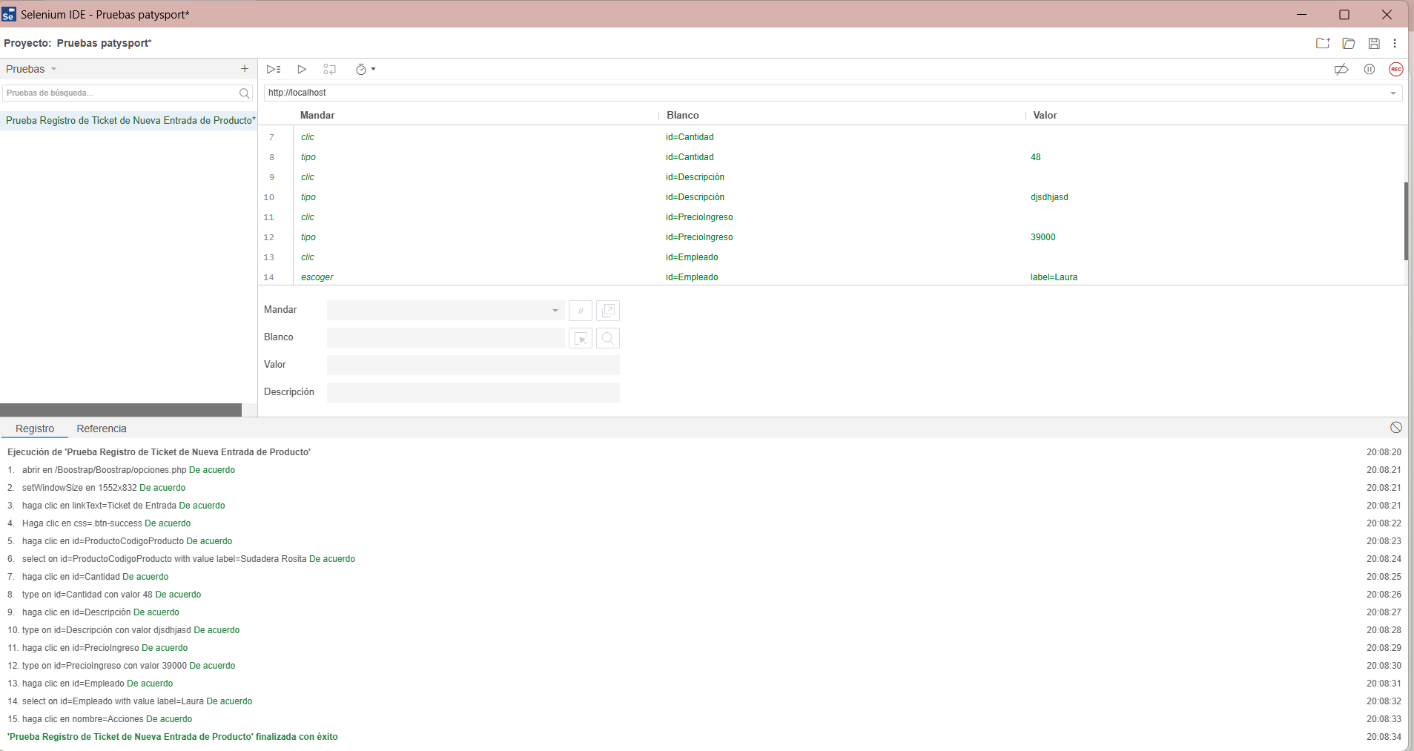
Identificador Prueba | Nombre Prueba |  | Responsable
CTE01 | Registro de Ticket de Nueva Entrada de Producto |  | Lilley Caicedo – Angel Puentes
Descripción | Revisión minuciosa del código fuente encargado del proceso de registro del ticket de un nuevo producto en el sistema. Se verifica la validación de campos obligatorios (como Fecha de entrada, producto existente, cantidad, precio y empleado.), el control de datos duplicados y el correcto almacenamiento en la base de datos a través del modelo. Se comprueba la lógica en el controlador para garantizar que el producto no sea registrado con información incompleta, nula o incorrecta.

Servicio / Componente Probado
Módulo de Ticket de entradade Productos – Revisión del controlador, modelo, y funciones asociadas. Validación de datos de entrada y confirmación de inserción exitosa.

Perrequisitos
Debe existir un formulario funcional para el registro del ticket de entrada productos con conexión activa a la base de datos

Método Utilizado | Instrucciones de la Prueba
Prueba de la caja blanca | Se revisa el código fuente para insertar productos,. Se ejecuta la función de creación desde el formulario, verificando la validación de campos y la inserción correcta en la base de datos.

Datos Entrada |  | Salida Esperada
Fecha de entrada, producto existente, cantidad, precio y empleado. |  | Listar los ticket de entrada que se encuentran en la base de datos

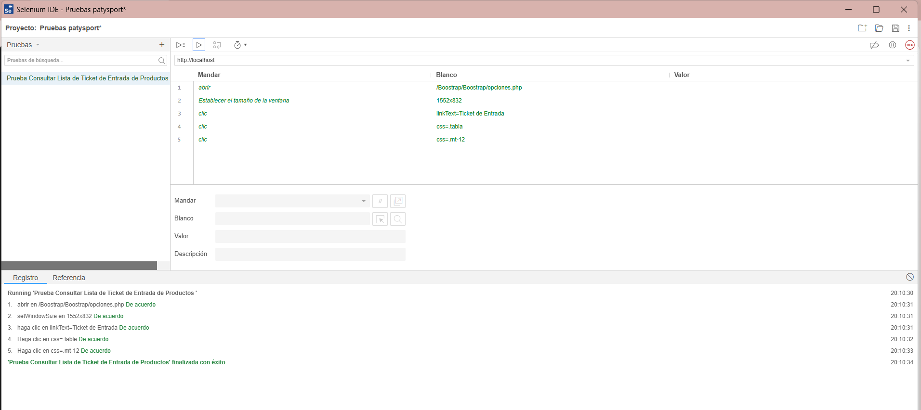
Identificador Prueba | Nombre Prueba |  | Responsable
CTE02 | Consultar Lista de Ticket de Entrada de Productos |  | Jonny Pulido - Nayarit Gutierrez
Descripción | Validar la consulta y visualización de todos los ticket de entrada de los productos.

Servicio / Componente Probado
Prueba de Código, revision de las clases, funciones, tomas de disiciones.

Perrequisitos
Para la revision del modulo debe haber tickets de entardas de productos existentes en la base de datos para que lo traiga a la tabla

Método Utilizado | Instrucciones de la Prueba
Prueba de la caja blanca | Se revisa el código fuente para que se pueda verificar el listado completo y correcta paginación.

Datos Entrada |  | Salida Esperada
No aplica (es una consulta directa). |  | Tabla con todos los tickets de entrada de los productos existentes.

Identificador Prueba | Nombre Prueba |  | Responsable
CTS01 | Registro de Ticket de Nueva Salida de Producto |  | Lilley Caicedo – Angel Puentes
Descripción | Revisión minuciosa del código fuente encargado del proceso de registro del ticket de un nuevo producto en el sistema. Se verifica la validación de campos obligatorios (como Fecha de entrada, producto existente, cantidad, precio y empleado.), el control de datos duplicados y el correcto almacenamiento en la base de datos a través del modelo. Se comprueba la lógica en el controlador para garantizar que el producto no sea registrado con información incompleta, nula o incorrecta.

Servicio / Componente Probado
Módulo de Ticket de salida de Productos – Revisión del controlador, modelo, y funciones asociadas. Validación de datos de entrada y confirmación de inserción exitosa.

Perrequisitos
Debe existir un formulario funcional para el registro del ticket de salida de los productos con conexión activa a la base de datos

Método Utilizado | Instrucciones de la Prueba
Prueba de la caja blanca | Se revisa el código fuente para insertar productos existentes. Se ejecuta la función de creación desde el formulario, verificando la validación de campos y la inserción correcta en la base de datos.

Datos Entrada |  | Salida Esperada
Fecha de salida, producto existente, cantidad y empleado. |  | Listar los ticket de salida que se encuentran en la base de datos

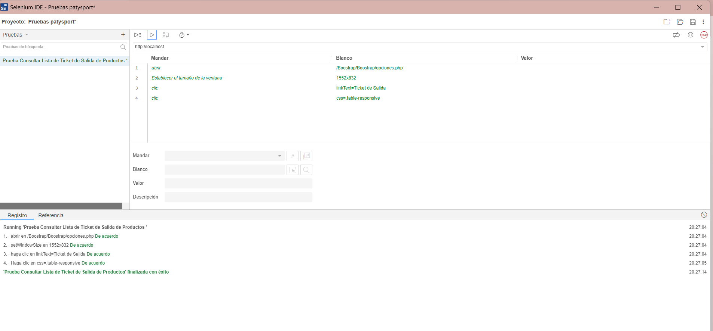
Identificador Prueba | Nombre Prueba |  | Responsable
CTS02 | Consultar Lista de Ticket de Salida de Productos |  | Jonny Pulido - Nayarit Gutierrez
Descripción | Validar la consulta y visualización de todos los ticket de salida de los productos.

Servicio / Componente Probado
Prueba de Código, revision de las clases, funciones, tomas de disiciones.

Perrequisitos
Para la revision del modulo debe haber un formulario donde se registren los tickets de salida de productos existentes en la base de datos para que lo traiga a la tabla.

Método Utilizado | Instrucciones de la Prueba
Prueba de la caja blanca | Se revisa el código fuente para que se pueda verificar el listado completo y correcta paginación.

Datos Entrada |  | Salida Esperada
No aplica (es una consulta directa). |  | Tabla con todos los tickets de salida de los productos existentes.

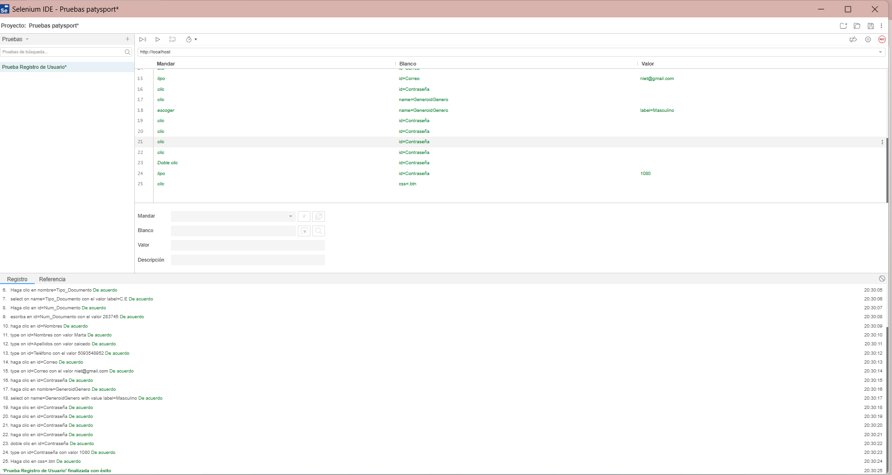
Identificador Prueba | Nombre Prueba |  | Responsable
CIS01 | Registro de Usuario |  | Lilley Caicedo – Angel Puentes
Descripción | Revisión del código para verificar el correcto registro de un nuevo registro de usuario en el sistema: validación de campos y manejo de errores.

Servicio / Componente Probado
Módulo de Registro de Usuarios – Revisión del controlador, modelo, y funciones asociadas. Validación de datos de entrada y confirmación de inserción exitosa.

Perrequisitos
Debe existir un formulario funcional para el registro de los usuarios,sin que digiten rol y el estado con conexión activa a la base de datos

Método Utilizado | Instrucciones de la Prueba
Prueba de la caja blanca | Se revisa el código fuente para que el usuario pueda hacer directamente su registro,. Se ejecuta la función de creación desde el formulario, verificando la validación de campos y la inserción correcta en la base de datos. Se comprueba el manejo de errores ante datos inválidos o duplicados.

Datos Entrada |  | Salida Esperada
Nombre del usuario, numero de documento, genero, telèfono, apellido, correo y contraseña. |  | Listar los usuarios registrados que se encuentran en la base de datos

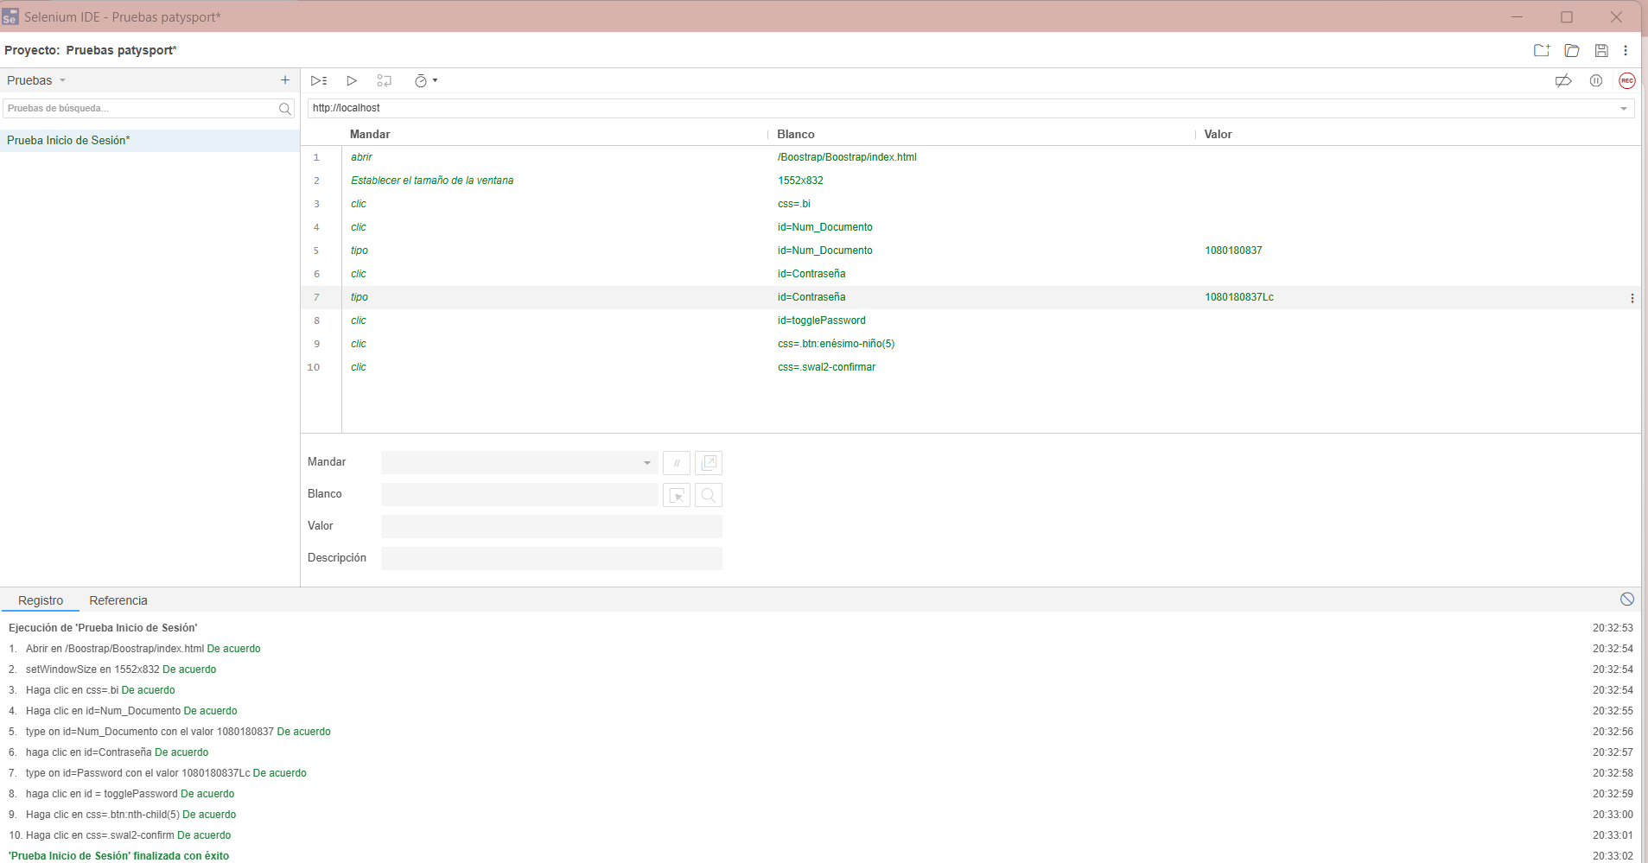
Identificador Prueba | Nombre Prueba |  | Responsable
CIS02 | Inicio de Sesión |  | Jonny Pulido - Nayarit Gutierrez
Descripción | Revisión del código para verificar el correcto logeo para inicio de sesión en el sistema: validación de campos y manejo de errores.

Servicio / Componente Probado
Módulo de Inicio de sesion– Revisión del controlador, modelo, y funciones asociadas. Validación de datos de entrada y confirmación de logeo exitosa.

Perrequisitos
Debe existir un formulario funcional para que los usuarios puedan logearse e inicar sesion,solo con su número de documento y su contraseña con conexión activa a la base de datos

Método Utilizado | Instrucciones de la Prueba
Prueba de la caja blanca | Se revisa el código fuente para que el usuario pueda iniciar sesion y loquearse,. Se ejecuta la función de creación desde el formulario, verificando la validación de campos y la inserción correcta en la base de datos. Se comprueba el manejo de errores ante datos inválidos o duplicados.

Datos Entrada |  | Salida Esperada
Nímero de coumentos que registro y su contraseña |  | Inicio sesion exitosamente eingresa ah ver el sistema

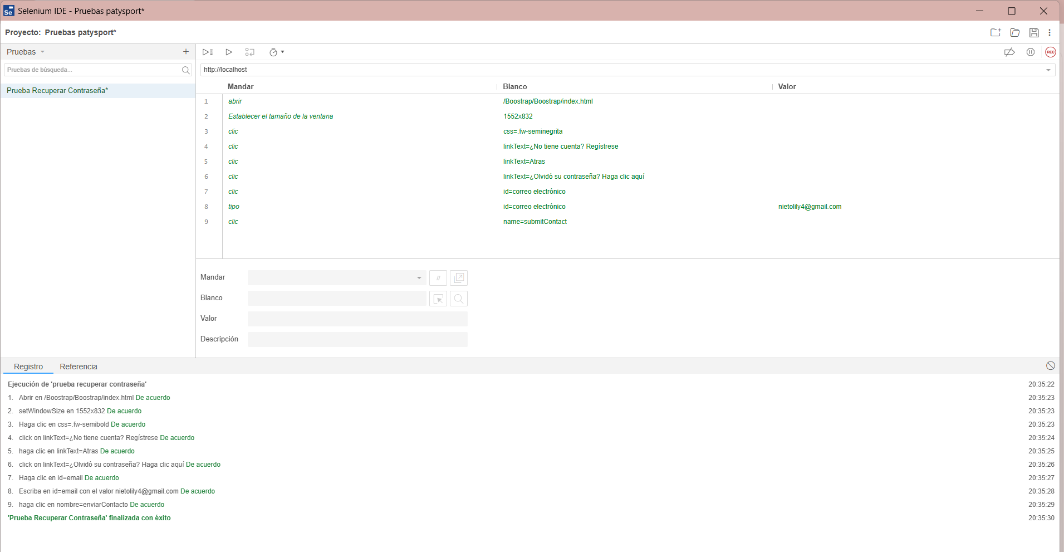
Identificador Prueba | Nombre Prueba |  | Responsable
CIS03 | Recuperar Contraseña |  | Lilley Caicedo – Angel Puentes
Descripción | Revisión del código para verificar si la contraseña olvidada puede ser recuperada en el sistema: validación de campos y manejo de errores.

Servicio / Componente Probado
Módulo de Recuperar Contraseña– Revisión del controlador, modelo, y funciones asociadas. Validación de datos de entrada y confirmación de logeo exitosa.

Perrequisitos
Debe existir un formulario funcional para que los usuarios puedan recuperar la contraseña olvidada,solo con su correo electrónico el cúal fue registrado en su registro con conexión activa a la base de datos

Método Utilizado | Instrucciones de la Prueba
Prueba de la caja blanca | Se revisa el código fuente para que el usuario pueda recuperar ñla contraseña,. Se ejecuta la función de creación desde el formulario, verificando la validación de campos y la inserción correcta en la base de datos. Se comprueba el manejo de errores ante datos inválidos o duplicados.

Datos Entrada |  | Salida Esperada
Correo eléctronico: nietolily4@gmail.com |  | Insertar nueva contraseña, contraseña recuperada exitosamente.

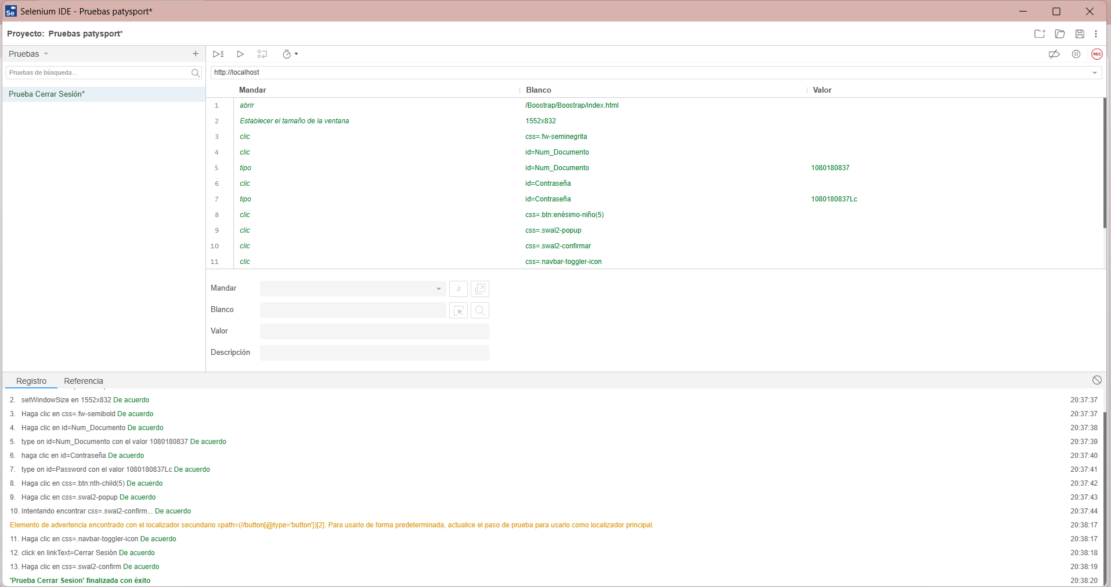
Identificador Prueba | Nombre Prueba |  | Responsable
CIS04 | Cerrar Sesión |  | Jonny Pulido - Nayarit Gutierrez
Descripción | Revisión del código para que el usuario pueda cerrar sesion en el sistema: validación de campos y manejo de errores.

Servicio / Componente Probado
Módulo de Cerrar sesion– Revisión del controlador, modelo, y funciones asociadas. Validación de datos de entrada y confirmación de logeo exitosa.

Perrequisitos
Debe existir un logeo por parte del usuario para que ingrese al sistema y pueda cerrar sesion con solo presionando un link o un botón.

Método Utilizado | Instrucciones de la Prueba
Prueba de la caja blanca | Se revisa el código fuente para que el usuario pueda cerrar sesión,.

Datos Entrada |  | Salida Esperada
Cerrar Sesión |  | Haz cerrado sesón correctamente.Vuelve pronto!.

